界面&功能
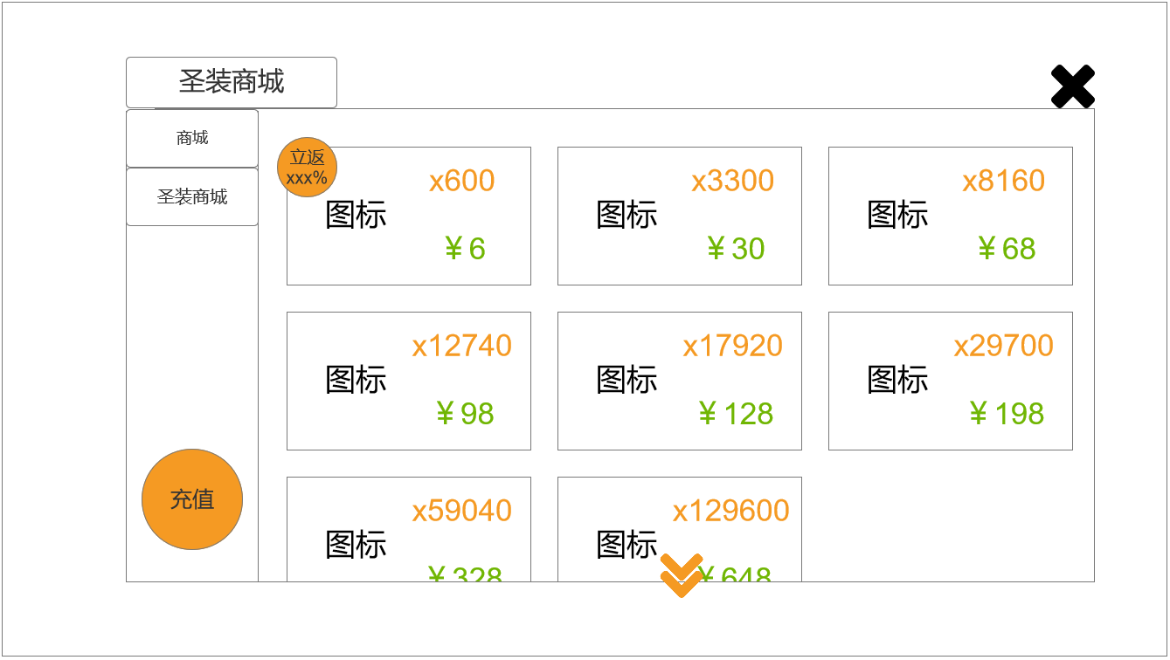
商城 |  |  |  |  |  | 功能规则


 | 功能入口 |  |  |  |  |  |  | 商城功能 相关功能规则
 |  |  |  |  |  |  | 1.设计目的是什么
 |  |  |  |  |  |  | ▶ | 基础功能
 |  |  |  |  |  |  | ▶ | 新增加圣装商城相关内容
 |  |  |  |  |  |  | 2.解锁方式
 |  |  |  |  |  |  | ▶ | 初期解锁
 |  |  |  |  |  |  | 3.基本规则
 |  |  |  |  |  |  | ▶ | 原基础商城系统的逻辑
 | 1.主界面点击【商城】图标进入 |  |  |  |  |  | ▶ | 普通商城消耗指定类型货币，购买消耗品和部分材料，有品级区分，有每日限购
 |  |  |  |  |  |  | ▶ | 新增圣装商城部分，消耗指定类型货币兑换圣装，有初/中/高/终极的品质区分，每半小时刷新当前商品，商品兑换数量有限
 |  |  |  |  |  |  | ▶ | 圣装商城的货币同样分四个品质，通过击败首领精英增涨，每日获取量有限，可持续累积
 |  |  |  |  |  |  | 4关联功能
 |  |  |  |  |  |  | ▶ | 战斗养成：商城出售大量基础类道具，包括消耗品和部分养成系统的材料
 |  |  |  |  |  |  | ▶ | 圣装：商城有单独的圣装商城，可用特殊货币兑换

 | 商城界面【当前为示例】
1
2
3
4
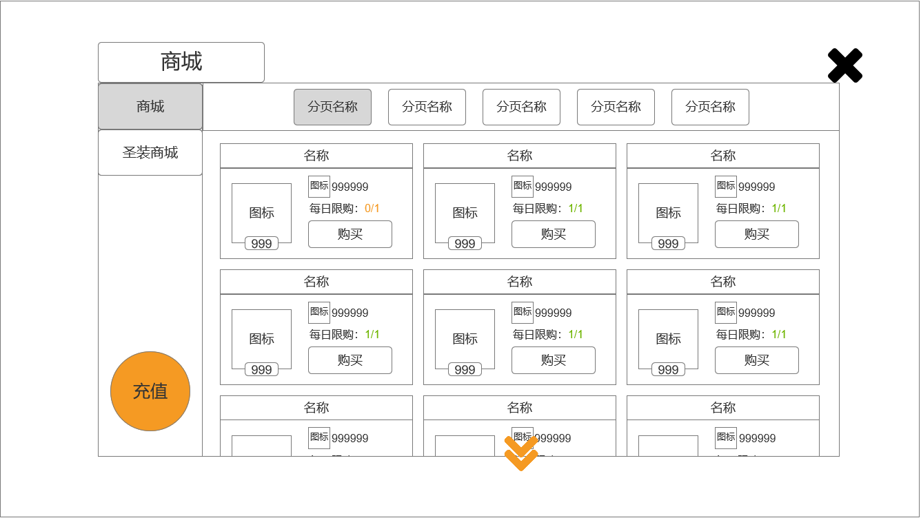
 |  | 1.功能子页签 |  |  |  |  | 1.功能子页签
 |  | ▶ | 【商城】、【圣装商城】子页签 |  |  |  | ▶ | 点击页签后，打开对应界面
 |  | ▶ | 两种状态，点击选中时高亮
 |  | 2.标题 |  |  |  |  | 2.标题
 |  | ▶ | 左侧显示功能名称 |  |  |  | ▶ | 打开不同页签界面后，改变标题
 |  | 3.二级页签 |  |  |  |  | 3.二级页签
 |  | ▶ | 二级页签名称，暂定【消耗品】、【合成符】、【传送石】（后续道具补充后添加新页签） |  |  |  | ▶ | 点击页签后，下方内容改变
 |  | ▶ | 两种状态，点击选中时高亮
 |  | 4.关闭按钮 |  |  |  |  | 4.关闭按钮
 |  | ▶ | 【关闭】按钮 |  |  |  | ▶ | 点击后关闭界面
 |  | 5.充值 |  |  |  |  | 5.充值
 |  | ▶ | 【充值】大按钮 |  |  |  | ▶ | 点击后打开充值界面（详见策划案下方内容）
 |  | 6.商品内容 |  |  |  |  | 6.商品内容
 |  | ▶ | 界面按照示意图摆放，每排3个，可上下拖动 |  |  |  | ▶ | 界面中心可上下拖动，每次打开时、切换子页签时置顶显示
 |  | ▶ | 顶部展示道具名称，需预留文字位置 |  |  |  | ▶ | 当打开道具、弹出通用tips窗口后，点击除窗口外其他任意位置将关闭窗口
 |  | ▶ | 左侧展示道具图标+数量，点击可打开通用tips窗口 |  |  |  | ▶ | 当玩家货币不足时，弹出气泡文字【当前货币不足】
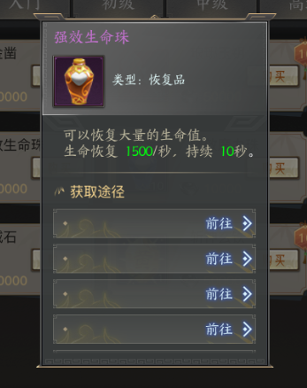
 |  | ▶ | 参考： |  |  |  | ▶ | 当玩家每日购买次数用尽时，弹出气泡文字【今日已售罄】
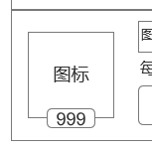
 |  |  |  |  |  |  | ▶ | 玩家点击【购买】按钮后，弹出二级确认窗口，需在小窗口中选择数量、确认购买后，方可获得对应道具

5
6

 | 无选框标示界面

 |  |  |  |  |  |  |  |  | （二级确认窗口）
 |  |  |  | （道具图标） | （通用tips） |  | ▶ | 当界面拉到底部时，黄色小箭头隐藏
 |  | ▶ | 图标右侧显示购买所需的金币数量+图标
 |  | ▶ | 显示每日限购次数（预留最大数999），有次数时为绿色，没次数时为橙色
 |  | ▶ | 参考：

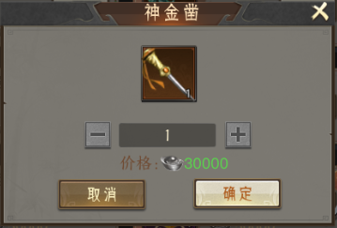
 |  | ▶ | 下方显示【购买】按钮，点击后弹出二级确认窗口（带黑色透明遮罩）
 |  | ▶ | 参考：


 |  | ▶ | 界面底部中心有黄色小箭头（带动效），用于表示可下拉
 |  | ▶ | 参考：

 | 圣装商城界面【当前为示例】
1
2
3
4
5
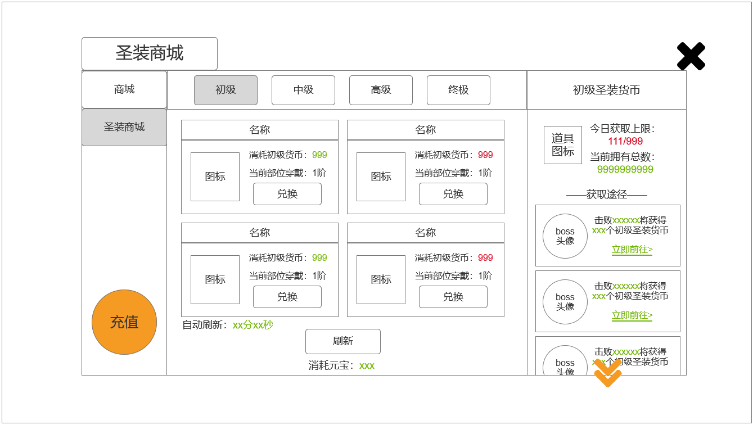
 |  | 1.功能子页签 |  |  |  |  | 1.功能子页签
 |  | ▶ | 【商城】、【圣装商城】子页签 |  |  |  | ▶ | 点击页签后，打开对应界面
 |  | ▶ | 两种状态，点击选中时高亮
 |  | 2.标题 |  |  |  |  | 2.标题
 |  | ▶ | 左侧显示功能名称 |  |  |  | ▶ | 打开不同页签界面后，改变标题
 |  | 3.二级页签 |  |  |  |  | 3.二级页签
 |  | ▶ | 【初级】、【中级】、【高级】、【终极】二级页签 |  |  |  | ▶ | 点击页签后，下方内容改变
 |  | ▶ | 两种状态，点击选中时高亮
 |  | 4.货币相关内容 |  |  |  |  | 4.货币相关内容
 |  | ▶ | 顶部显示初/中/高/终极圣装货币 |  |  |  | ▶ | 切换不同二级页签，将打开对应内容（读表），不同页签展示的内容不同
 |  | ▶ | 货币图标右侧显示【今日获取上限】、【当前拥有总数】 |  |  |  | ▶ | 【今日获取上限】：初级货币600、中级货币100、高级货币50、终极货币20
 |  | ▶ | 【今日获取上限】中数字有两种颜色，用于区分是否达到上限 |  |  |  | ▶ | 当【今日获取上限】满时，该角色今日不可再获得该种货币
 |  | ▶ | 参考： |  |  |  | ▶ | 玩家点击【立即前往】按键，会直接打开【首领挑战】界面，玩家需手动选取后进行打怪（详见对应策划案）
 |  |  |  |  |  |  | ▶ | 当界面拉到底部时，黄色小箭头隐藏

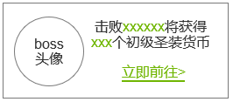
 |  | ▶ | 【获取途径】下显示boss头像、击败xxx将获得xxx个货币等信息
 |  | ▶ | 底部显示【立即前往】按键
 |  | ▶ | 参考：

6
7
8
9

 | 无选框标示界面
 |  | ▶ | 界面底部中心有黄色小箭头（带动效），用于表示可下拉
 |  | ▶ | 参考：

 |  | 5.关闭按钮 |  |  |  |  | 5.关闭按钮
 |  | ▶ | 【关闭】按钮 |  |  |  | ▶ | 点击后关闭界面
 |  | 6.充值 |  |  |  |  | 6.充值
 |  | ▶ | 【充值】大按钮 |  |  |  | ▶ | 点击后打开充值界面（详见策划案下方内容）
 |  | 7.倒计时 |  |  |  |  | 7.倒计时
 |  | ▶ | 显示自动刷新的倒计时 |  |  |  | ▶ | 自动刷新时间为30分00秒（暂定），刷新后改变展示的商品内容
 |  | 8.商品内容 |  |  |  |  | 8.商品内容
 |  | ▶ | 界面按照示意图摆放，共2排每排2个，不可拖动 |  |  |  | ▶ | 弹出通用tips窗口后，点击除窗口外其他任意位置将关闭窗口
 |  | ▶ | 顶部展示道具名称，需预留文字位置 |  |  |  | ▶ | 当玩家货币不足时，弹出气泡文字【当前货币不足】
 |  | ▶ | 左侧展示装备的图标，点击可打开通用tips窗口 |  |  |  | ▶ | 自动刷新后展示的商品，只显示对应池子里的商品，有权重（读表）
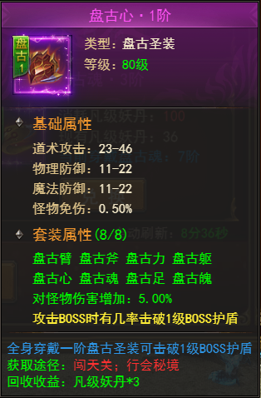
 |  | ▶ | 参考：

 |  |  |  | （通用tips）
 |  | ▶ | 图标右侧显示兑换所需的货币数量、玩家当前部位穿戴的装备等级
 |  | ▶ | 玩家货币数量够兑换时显示为绿色，不够时为红色
 |  | ▶ | 参考：

 |  | ▶ | 下方显示【兑换】按钮，点击后按钮隐藏、显示绿字【已兑换】
 |  |  | 参考样式：

 |  | 9.刷新相关内容 |  |  |  |  | 9.刷新相关内容
 |  | ▶ | 显示【刷新】按钮，下方小字【消耗元宝xxx】 |  |  |  | ▶ | 每次刷新消耗的元宝数量会递增（读表）
 |  |  |  |  |  |  | ▶ | 元宝不足时，弹出气泡窗文字【元宝数量不足】

 | 充值界面【当前为示例】

1
2
3
4
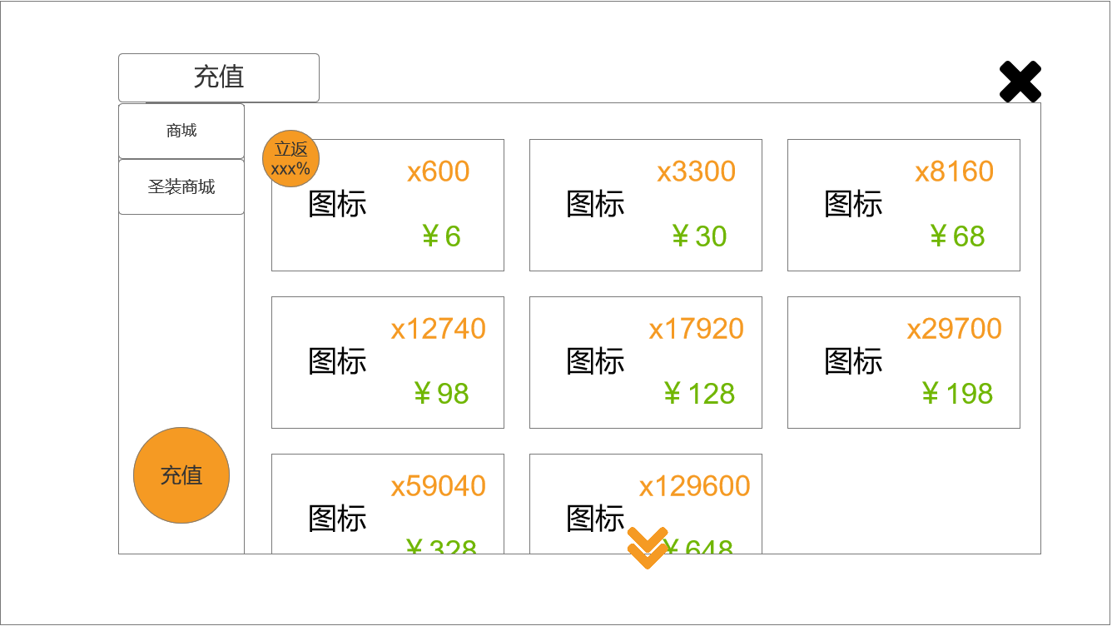
 |  | 1.功能子页签 |  |  |  |  | 1.功能子页签
 |  | ▶ | 【商城】、【圣装商城】子页签 |  |  |  | ▶ | 点击页签后，打开对应界面
 |  | ▶ | 两种状态，点击选中时高亮
 |  | 2.标题 |  |  |  |  | 2.标题
 |  | ▶ | 左侧显示功能名称 |  |  |  | ▶ | 打开不同页签界面后，改变标题
 |  | 3.充值内容 |  |  |  |  | 3.二级页签
 |  | ▶ | 界面按照示意图摆放，每排3个，可上下拖动 |  |  |  | ▶ | 点击页签后，下方内容改变
 |  | ▶ | 显示道具图标、数量以及价格 |  |  |  | ▶ | 基础充值功能逻辑不变
 |  | ▶ | 部分商品上有优惠小标，参考下图： |  |  |  | ▶ | 当界面拉到底部时，黄色小箭头隐藏

 |  | ▶ | 界面底部中心有黄色小箭头（带动效），用于表示可下拉
 |  | ▶ | 参考：

 |  | 4.关闭按钮 |  |  |  |  | 4.关闭按钮
 |  | ▶ | 【关闭】按钮 |  |  |  | ▶ | 点击后关闭界面

 | 无选框标示界面

参考界面
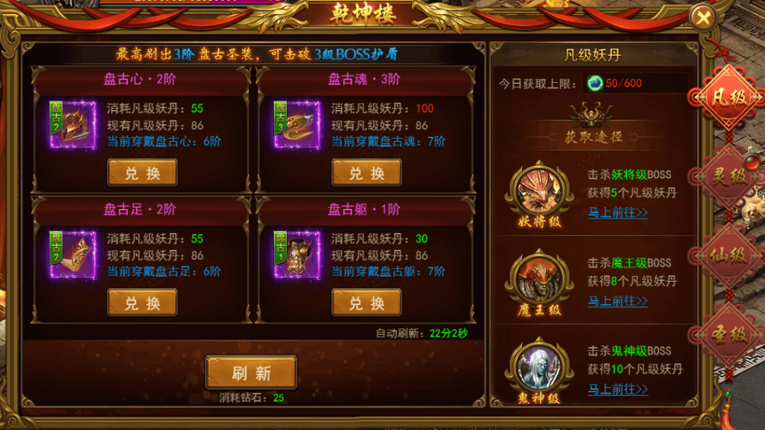
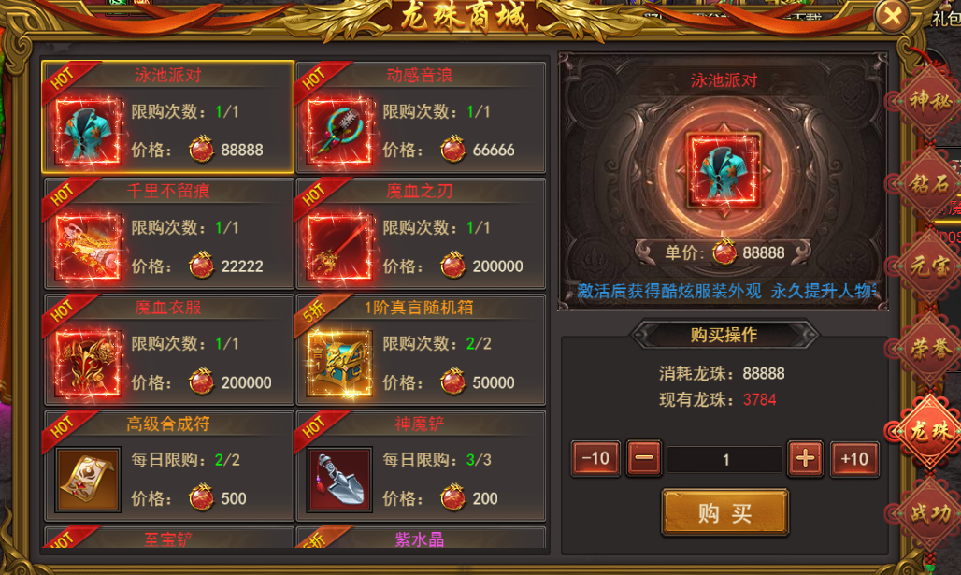
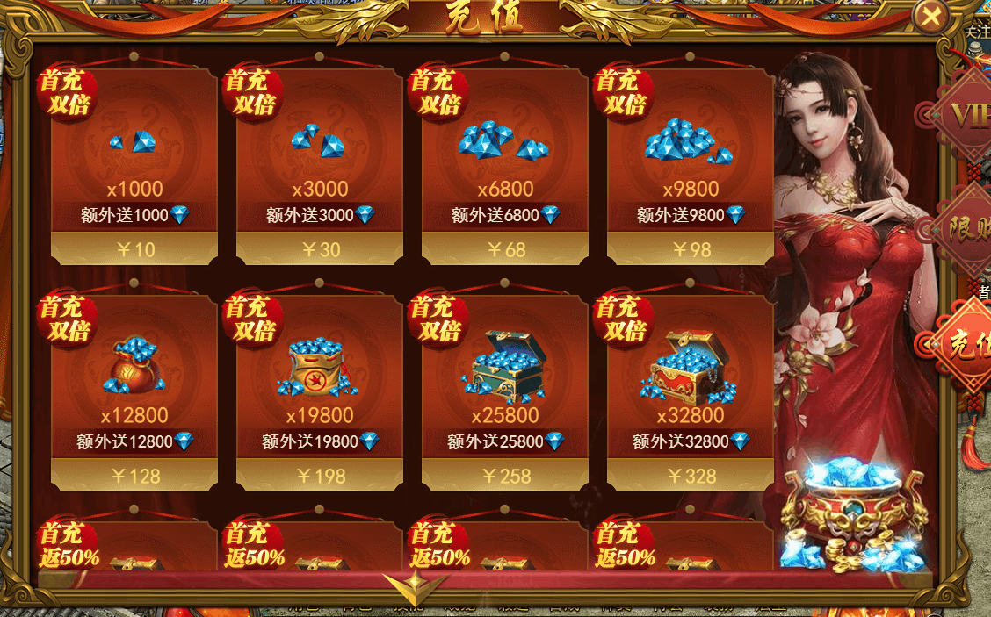
参考图

 | 参考游戏—37王者之心2

美术需求
美术需求

 | UI需求
 | 序号 | 类型 | 对应界面 | 内容描述 | 功能需求 | 备注 | 参考图
 | 1 | UI | 锻造-强化界面 | 锻造-强化界面 | 详见界面功能设计
 | 原画需求
 | 序号 | 类型 | 对应界面 | 内容描述 | 功能需求 | 备注 | 参考图
 | 1 | 2D原画 | 参天界面展示背景底图造型设计 | 参天塔 | 详见界面功能设计 | 实际效果需按照策划案模板制作 | 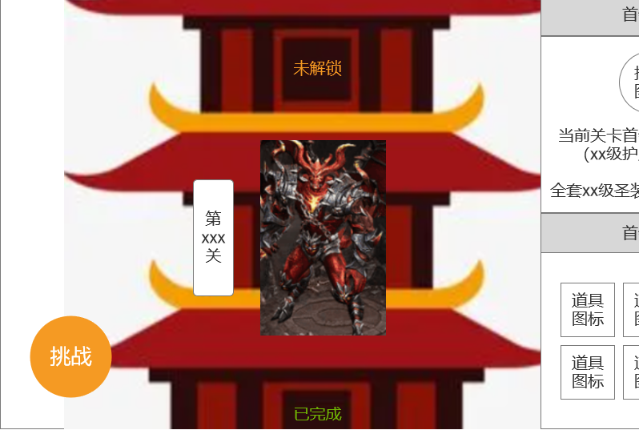
 | 2 | 3D原画 | 充值界面元宝，有价格、数量区别 | 元宝1 |  |  | 
 | 3 | 4D原画 | 充值界面元宝，有价格、数量区别 | 元宝2 |  |  | 
 | 4 | 5D原画 | 充值界面元宝，有价格、数量区别 | 元宝3 |  |  | 
 | 5 | 6D原画 | 充值界面元宝，有价格、数量区别 | 元宝4 |  |  | 
 | 6 | 7D原画 | 充值界面元宝，有价格、数量区别 | 元宝5 |  |  | 
 | 7 | 8D原画 | 充值界面元宝，有价格、数量区别 | 元宝6 |  |  | 
 | 8 | 9D原画 | 充值界面元宝，有价格、数量区别 | 元宝7 |  |  | 
 | 9 | 10D原画 | 充值界面元宝，有价格、数量区别 | 元宝8 |  |  | 
 | ICON需求
 | 序号 | 类型 | 图标需求 | 内容描述 | 功能需求 | 尺寸需求 | 参考图
 | 1 | ICON | 圣装商城所有的货币，有品质高低、颜色区别 | 初级圣装货币 |  | 75*75 | 
 | 2 | ICON | 圣装商城所有的货币，有品质高低、颜色区别 | 中级圣装货币 |  | 75*75 | 
 | 3 | ICON | 圣装商城所有的货币，有品质高低、颜色区别 | 高级圣装货币 |  | 75*75 | 
 | 4 | ICON | 圣装商城所有的货币，有品质高低、颜色区别 | 终极圣装货币 |  | 75*75 | 
 | 动效需求
 | 序号 | 类型 | 描述 | 内容描述 | 功能需求 | 备注 | 参考图
程序做动态即可 | 1 | 动画特效 | 下拉提示 | 黄色小箭头
 | 其他
 | 序号 | 类型 | 对应界面 | 内容描述 | 功能需求 | 备注 | 参考图
 | 1 | ICON | 入口图标 | 闯宫爬塔 |  |  | 

